Deel 5 Evaluatie verzorging
Evaluatieformulier medische inzet |  | Of vul het formulier in via microsoft Forms
Dit formulier doormailen naar: Voor West-Vlaanderen: WVL Voor Oost-Vlaanderen: OVL | prima.wvl@health.fgov.be | https://forms.office.com/e/NQPxhrKWfy
 | prima.ovl@health.fgov.be
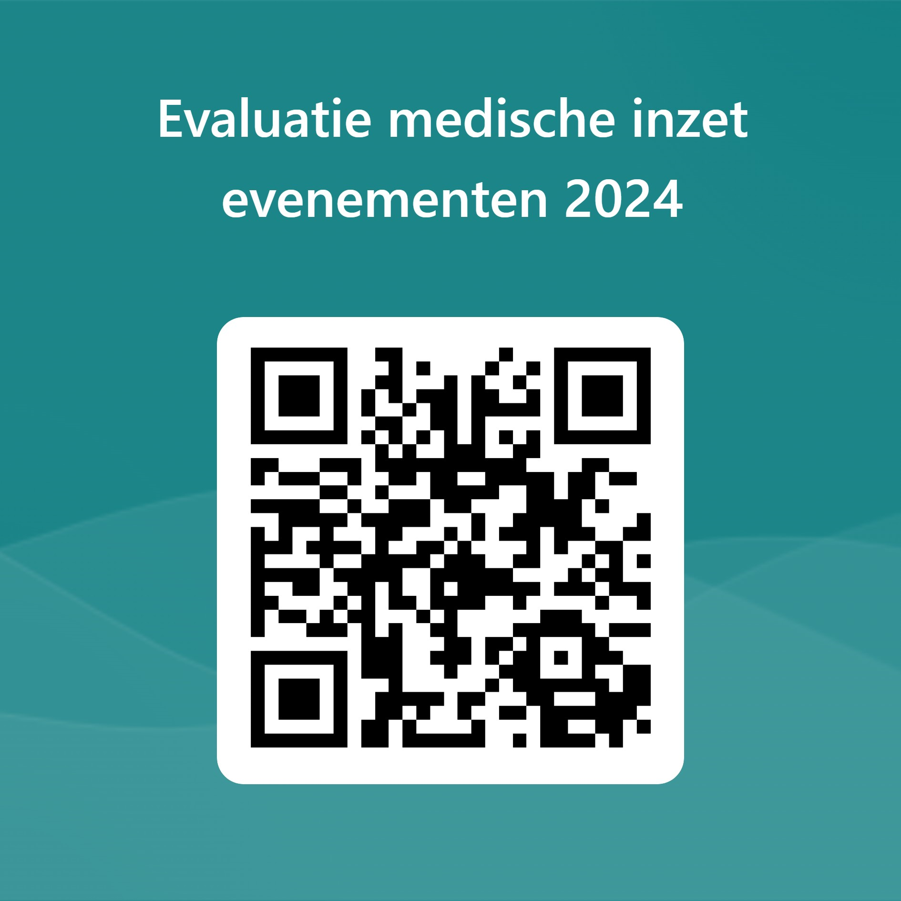
Aantal verzorgingen op het terrein (excl. hulppost)
Aantal verzorgingen in de hulppost(en) | T1: T2: T3:
Aantal transporten uitgevoerd naar het ziekenhuis met ambulance
Aantal transporten uitgevoerd naar het ziekenhuis met ambulance en MUG
Aantal transporten naar het ziekenhuis met PIT
Aantal transporten naar het ziekenhuis met PIT en MUG
Naam organisatie
Was de medische inzet voldoende?
Indien medische inzet niet voldoende was graag opmerkingen toevoegen
Opmerkingen:
(Typ hier uw opmerkingen/aandachtspunten/extra informatie)

Info toiletten
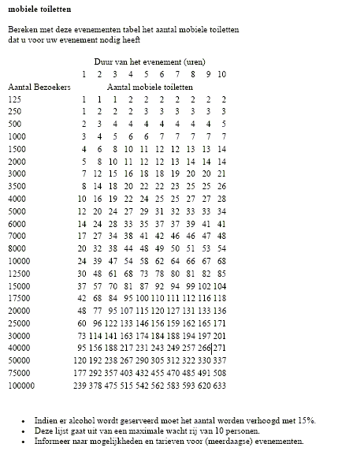
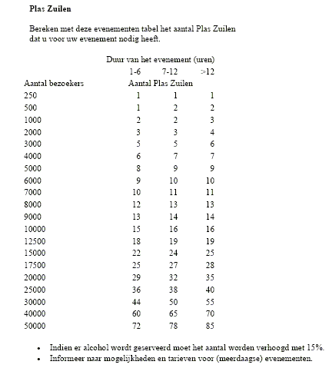
Informatieve berekening voor mobiele toiletten en plaszuilen

